Лист1
№ | Дата выявления | Владелец конструкции / Собственник обьекта недвижимого им-ва / Лицо, управомоченное собственниками | Район города | Адрес размещения | Тип конструкции | Содержание | Фото конструкции
1 | 2024-01-15 | Не установлен | Канавинский | ул.Генерала Зимина, д.24 | Не установленный Правилами тип | Изображение продукции | 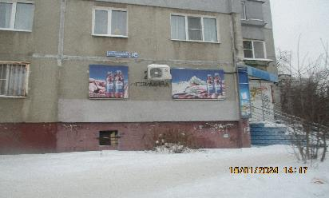
2 | 2024-01-15 | Не установлен | Канавинский | ул.Генерала Зимина, д.24 | Не установленный Правилами тип | Изображение продукции | 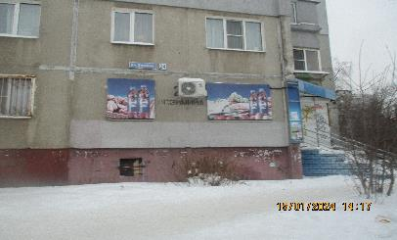
3 | 2024-01-15 | Не установлен | Канавинский | ул.Генерала Зимина, д.26В, на ограждении | Не установленный Правилами тип | Шиномонтаж | 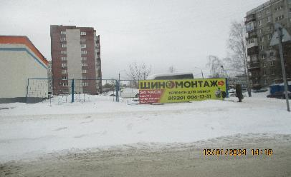
4 | 2024-01-15 | Не установлен | Канавинский | ул.Генерала Зимина, д.26В, на ограждении | Не установленный Правилами тип | Шиномонтаж | 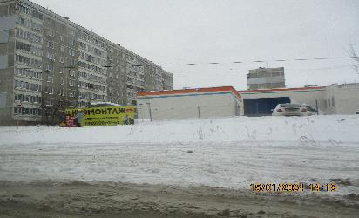
5 | 2024-01-15 | ИП Мараков А.Н. | Канавинский | ш.Московское, д.33А | Настенная конструкция | Цветут цветы | 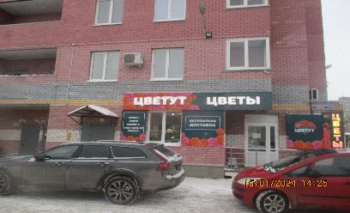
6 | 2024-01-15 | ИП Мараков А.Н. | Канавинский | ш.Московское, д.33А | Не установленный Правилами тип | Букеты, шары, корзины,оформление свадеб | 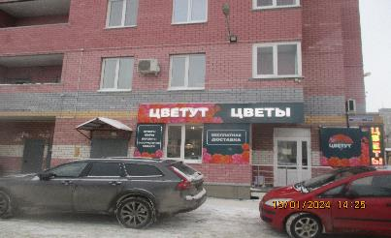
7 | 2024-01-15 | ИП Мараков А.Н. | Канавинский | ш.Московское, д.33А | Не установленный Правилами тип | Бесплатная доставка | 
8 | 2024-01-15 | ИП Мараков А.Н. | Канавинский | ш.Московское, д.33А | Не установленный Правилами тип | Цветут | 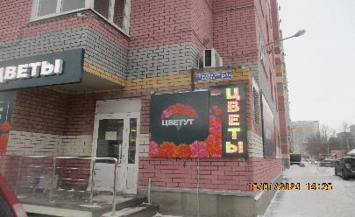
9 | 2024-01-15 | ИП Мараков А.Н. | Канавинский | ш.Московское, д.33А | Не установленный Правилами тип | Цветы | 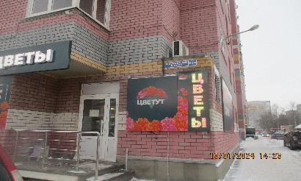
10 | 2024-01-15 | ИП Мараков А.Н. | Канавинский | ш.Московское, д.33А | Не установленный Правилами тип | 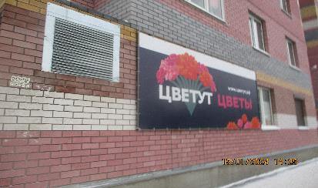 Цветут цветы
11 | 2024-01-15 | ООО "ЦЭК" | Канавинский | ш.Московское, д.33А | Не установленный Правилами тип | Автоматизация торговли | 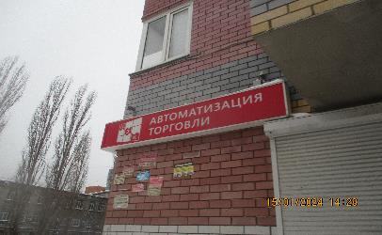
12 | 2024-01-15 | ООО "ЦЭК" | Канавинский | ш.Московское, д.33А | Не установленный Правилами тип | Автоматизация торговли,онлайн-кассы,программы 1С, маркировка,сервисный центр | 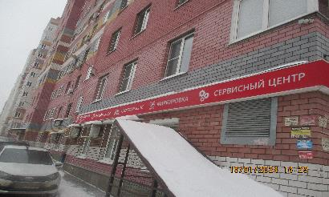
13 | 2024-01-15 | ООО "ЦЭК" | Канавинский | ш.Московское, д.33А | Не установленный Правилами тип | ЦЭК | 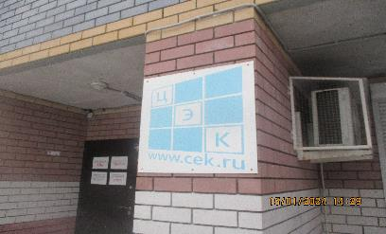
14 | 2024-01-15 | ООО "ЦЭК" | Канавинский | ш.Московское, д.31А | Не установленный Правилами тип | Зелёная энергия, солнечные электростанции,системы резервного питания | 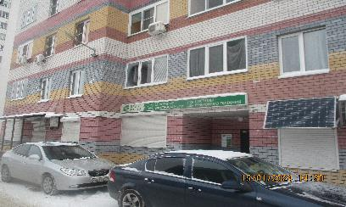
15 | 2024-01-15 | ООО "СКДБ" | Канавинский | ш.Московское, д.31А | Настенная конструкция | Стоматология | 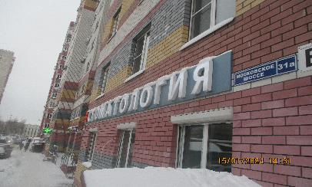
16 | 2024-01-15 | ООО "СКДБ" | Канавинский | ш.Московское, д.31А | Настенная конструкция | Стоматологическая клиника доктора Барышева | 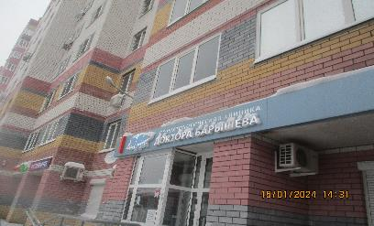
17 | 2024-01-15 | ООО "ВАЙЛДБЕРРИЗ" | Канавинский | ш.Московское, д.31А | Не установленный Правилами тип | Wildberries | 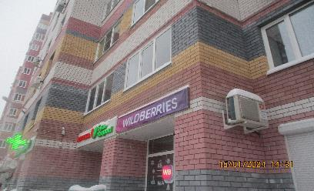
18 | 2024-01-15 | ООО "ВАЙЛДБЕРРИЗ" | Канавинский | ш.Московское, д.31А | Не установленный Правилами тип | Wildberries | 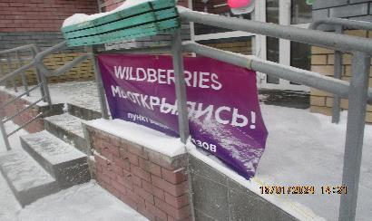
19 | 2024-01-15 | ООО "Ригла" | Канавинский | ш.Московское, д.31А | Настенная конструкция | Аптека Будь Здоров! | 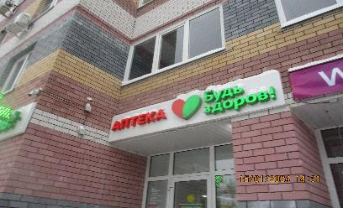
20 | 2024-01-15 | ООО "Ригла" | Канавинский | ш.Московское, д.31А | Консольная конструкция | Медицинский крест | 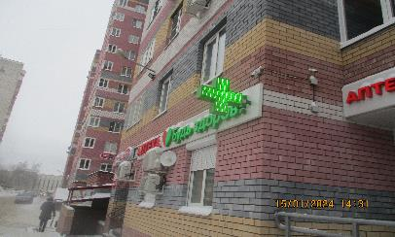
21 | 2024-01-15 | ООО "Ригла" | Канавинский | ш.Московское, д.31А | Настенная конструкция | Аптека Будь Здоров! | 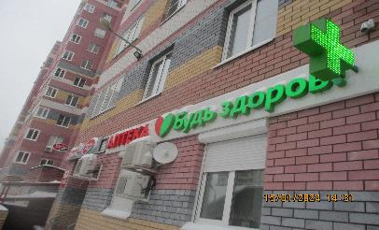
22 | 2024-01-15 | ООО "Марта" | Канавинский | ш.Московское, д.31А | Настенная конструкция | Каравай,хорошее дело | 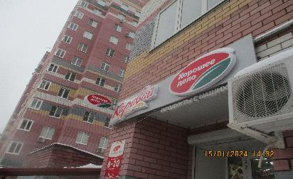
23 | 2024-01-15 | ООО "Марта" | Канавинский | ш.Московское, д.31А | Консольная конструкция | Хорошее дело | 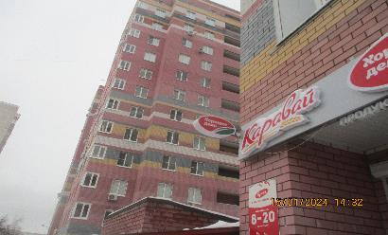
24 | 2024-01-15 | ООО "Марта" | Канавинский | ш.Московское, д.31А | Конструкция в витрине | Слойки,булочки… | 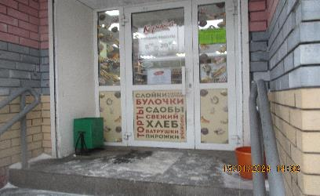
25
26
27
28
29
30
31
32
33
34
35
36
37
38

